MoM 19 Feb 25
MEETING SISTEM DIGITALISASI STL & TIMBANGAN LIMBAH B3
PIC |  | Rina Agustina | Title | Meeting Progres Digitalisasi Timbangan B3 |  | Date | 19 Februari 2025
CHECK |  | Vinanti Nurul Saskia |  |  |  | Attachment | -

Time |  | 10.00 s.d 12.00 WIB
Place |  | Kantin 1 Powertrain
Attend |  | 1. Joko Putranto (GA EHS - Ms Teams) 2. Rina Agustina Sari (GA EHS) 3. Dani Moh. Ramdan (GA EHS) 4. Vinanti Nurul Saskia (GA EHS) 5. Krisna Raisandi (IT) |  |  | 6. Novi Nirwanto (IT) 7. Imam Yogi W. (HR Operation Cikarang) 8. Bretyapati A. (HR Operation Cikarang) 9. Kiki Somantri (HR Operation Cikarang)

 | Ringkasan Poin Pembahasan
 | 1 | Kendala trial sistem yang sudah dilakukan dari Oktober 2024 - Januari 2025 terkait belum sinkronnya hasil pembacaan berat di timbangan & angka berat limbah pada dashboard SIM Intranet sudah diperbaiki.
 | 2 | Total device (HP) yang sudah digunakan : 2 unit di User (Pak Friono TM Mach 4W & Pak Pupun EG Machining), 2 unit di Tim HR Operation Cikarang (1 untuk di TPS LB3). Kebutuhan device total : 25 unit.
 | 3 | Untuk menindaklanjuti temuan Audit Eksternal ISO 14001, perlu dilakukan perincian daftar limbah B3 tiap section yang akan disubmit ke dalam sistem supaya seluruh limbah yang dihasilkan di Plant Cikarang dapat teridentifikasi & sesuai dengan kode dan penamaan limbah pada rekomendasi PLB3 DLH.
Ilustrasi
 | 4 | Tahapan trial selanjutnya perlu dipastikan alur penanganan limbah B3 dari section hingga TPS Limbah B3 sudah dibakukan melalui prosedur (menyesuaikan dengan rancangan sistem yang sudah dibuat berdasarkan hasil diskusi sebelumnya). Terdapat 2 skenario yang sudah dilakukan uji coba, dan ke depannya akan dibakukan menggunakan skenario 2 (terlampir).
 | 5 | Rencana trial proses serah terima & penimbangan limbah B3 by system akan dilanjutkan kembali dengan skenario sbb:
 |  | a. Melakukan pendataan & registrasi box kosong section untuk semua jenis limbah di Gedung Transmisi (jumlah & berat kosong box),
 |  | b. Pencetakan sticker seluruh QR code box section di Gedung Transmisi untuk menjalankan trial system,
 |  | c. List kebutuhan tambahan device untuk trial di Gedung Transmisi untuk disiapkan oleh Tim IT.

Ilustrasi Skenario 1
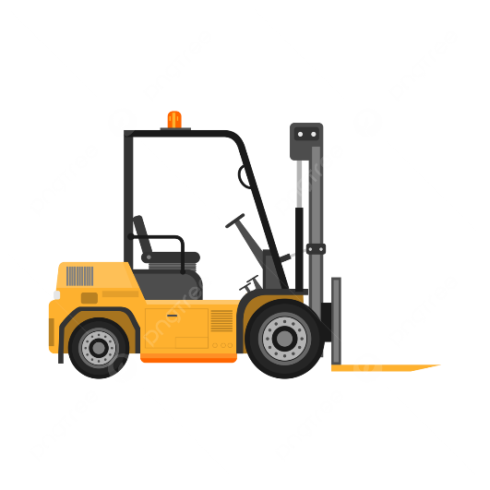
LINE PRODUCTION
Operator Forklift KSP membawa box vendor berisi muatan limbah B3 dari TPLS Section ke TPS LB3 Plant Cikarang
TPS LIMBAH B3
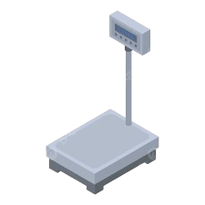
Tim KSP melakukan penimbangan muatan limbah di TPS LB3
(scan QR code box vendor)
BOX SECTION
Tim produksi melakukan pemindahan box section dari line production ke TPLS Section

BOX KSP
(VENDOR)
BOX KSP
(VENDOR)

BOX SECTION
Tim KSP memindahkan muatan limbah B3 dari box section ke box kosong vendor (scan QR code box section & box vendor)
BOX SECTION
Admin KSP melakukan proses administrasi penimbangan pada menu Limbah B3 Vendor SIM Intranet
BOX KSP
(VENDOR)
Limbah B3 yang sudah ditimbang disimpan di area penyimpanan sesuai jenis limbah masing-masing
BOX SECTION
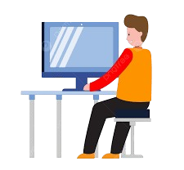

BOX KSP
(VENDOR)
BOX KSP
(VENDOR)
BOX KSP
(VENDOR)

BOX SECTION
Tim KSP membawa box kosong vendor dari TPS LB3 ke TPLS Section sesuai jenis limbah yang akan diangkut
BOX KSP
(VENDOR)

TPLS SECTION
Bila jumlah box per jenis limbah sudah cukup untuk melakukan proses pengangkutan, Operator Forklift KSP melakukan proses pemuatan limbah B3 ke dalam armada pengangkut yang telah memiliki rekomendasi pengangkutan dari KLHK

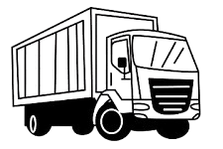

BOX KSP
(VENDOR)

Ilustrasi Skenario 2
ILUSTRASI SKENARIO 2 PROSES PEMINDAHAN & SERAH TERIMA LIMBAH B3

LINE PRODUCTION
Driver armada KSP membawa box section berisi muatan limbah B3 dari TPLS Section ke TPS LB3 Plant Cikarang
TPS LIMBAH B3
Tim KSP melakukan pembongkaran muatan box section untuk ditimbang di TPS LB3 (scan QR code box section)
BOX SECTION
Tim produksi melakukan pemindahan box section dari line production ke TPLS Section
BOX SECTION

BOX SECTION

BOX SECTION

Operator Forklift memindahkan limbah B3 yang sudah ditimbang ke box vendor (scan QR code box section & box vendor)
Admin KSP melakukan proses administrasi penimbangan pada menu Limbah B3 Vendor SIM Intranet
BOX SECTION

BOX SECTION
BOX KSP
(VENDOR)
BOX SECTION

BOX SECTION

Operator Forklift KSP memuat box section berisi limbah ke dalam armada khusus untuk pengangkutan limbah di internal PT SIM
BOX KSP
(VENDOR)
BOX KSP
(VENDOR)

TPLS SECTION
Bila jumlah box per jenis limbah sudah cukup untuk melakukan proses pengangkutan, Operator Forklift KSP melakukan proses pemuatan limbah B3 ke dalam armada pengangkut yang telah memiliki rekomendasi pengangkutan dari KLHK

BOX KSP
(VENDOR)

